Calculo mercaderia
DETALLE DE EXISTENCIAS, COSTOS Y PRECIOS MEGA 2023

Num. Item | Gestión y Número de Importación | Categoria | Código | Foto | Nombre | Observación | Cantidad de cajas | Unidades por caja | Tipo de unidad | Total unidades Nominal | Total unidades Real | COSTO UNITARIO ORIGEN | COSTO TOTAL ORIGEN | COSTO TOTAL EN BOLIVIA (+80%) | PRECIO COSTO UNITARIO EN BOLIVIA (+80%) | % UTILIDAD VENTA DIRECTA | PRECIO VENTA OFICIAL | % UTILIDAD REPRESENTANTE | PRECIO VENTA MAYOR - REPRESENTANTE
1 | Nuevo 1 - 2024 | Vasos acrílicos | AX-399 | 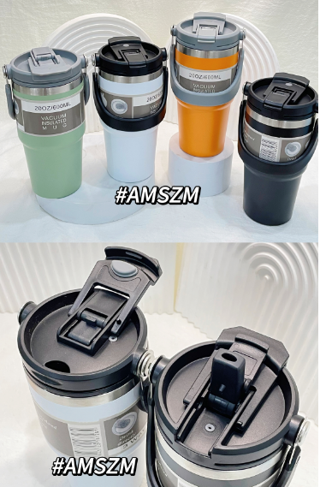 | Termo tipo 1 |  | 5 | 40 | Pza | 200 |  | ¥17.00 | ¥3,400.00 | Bs6,120.00 | Bs30.60 | 96% | 60 | 63% | 50
Total |  |  |  |  |  |  | 5 |  |  | 200 |  |  | ¥3,400.00 | Bs6,120.00

